Gráfico 1
MINISTERIO DE HACIENDA
DIRECCIÓN GENERAL DE PRESUPUESTO
DIRECCIÓN DE ESTUDIOS ECONÓMICOS Y SEGUIMIENTO FINANCIERO

 | Gráfico 1. Resultados Presupuestarios del Gobierno Central
 | (Marzo 2024)
 | Valores en millones de RD$
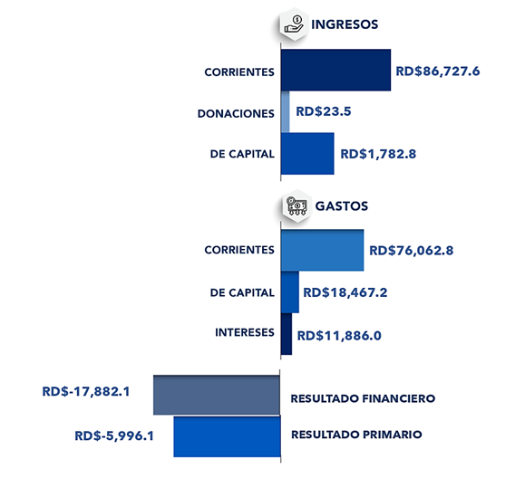

Notas:
1.Se incluyen los Recursos de Captación Directa.
2. Fecha de recaudación al 31/03/2024// Fecha de registro al 07/04/2024
Fuente: Sistema de Información de la Gestión Financiera (SIGEF).

Ilustración 1
 | MINISTERIO DE HACIENDA
 | DIRECCIÓN GENERAL DE PRESUPUESTO
 | DIRECCIÓN DE ESTUDIOS ECONÓMICOS Y SEGUIMIENTO FINANCIERO

Ilustración 1. Figuras Impositivas con Mayor Recaudación
En millones de RD$

Impuesto sobre la Transferencia de Bienes Industrializados y Servicios (ITBIS)
29,079.8
Impuesto sobre la renta proveniente de salarios
6,983.1
Impuesto sobre la renta de las empresas
11,364.0
Impuesto específico sobre los hidrocarburos, Ley 112-00
4,844.7
Impuestos arancelarios
4,221.9

Impuesto sobre la renta proveniente de salarios
5,693.4

 | Nota: *Cifras Preliminares.
 | 1.Fecha de imputación al 31/03/2024 // Fecha de registro al 07/04/2024.
 | Fuente: Sistema de Información de la Gestión Financiera (SIGEF).

Gráfico 2
MINISTERIO DE HACIENDA
DIRECCIÓN GENERAL DE PRESUPUESTO
DIRECCIÓN DE ESTUDIOS ECONÓMICOS Y SEGUIMIENTO FINANCIERO

 | Gráfico 2. Transferencias corrientes otorgadas a Instituciones
 | (Marzo 2024)
 | Valores en millones de RD$
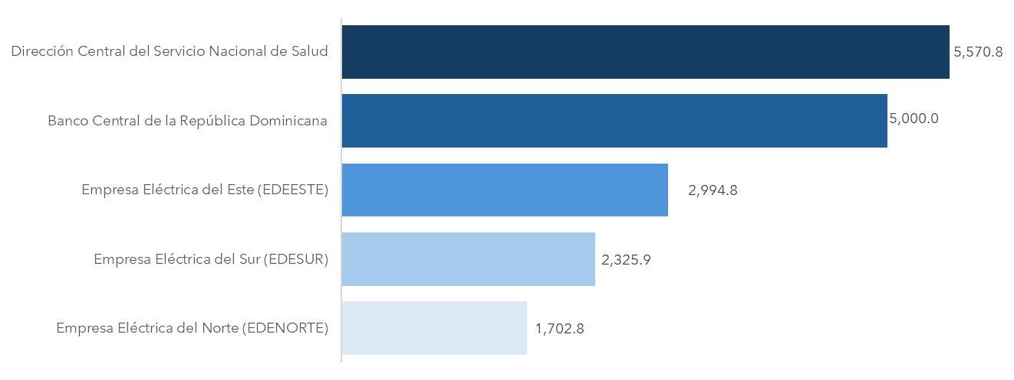

Notas:
1.Fecha de imputación al 31/03/2024 // Fecha de registro al 07/04/2024.
Fuente: Sistema de Información de la Gestión Financiera (SIGEF).

Gráfico 3
MINISTERIO DE HACIENDA
DIRECCIÓN GENERAL DE PRESUPUESTO
DIRECCIÓN DE ESTUDIOS ECONÓMICOS Y SEGUIMIENTO FINANCIERO

 | Gráfico 3. Transferencias de capital otorgadas a Instituciones
 | (Marzo 2024)
 | Valores en millones de RD$
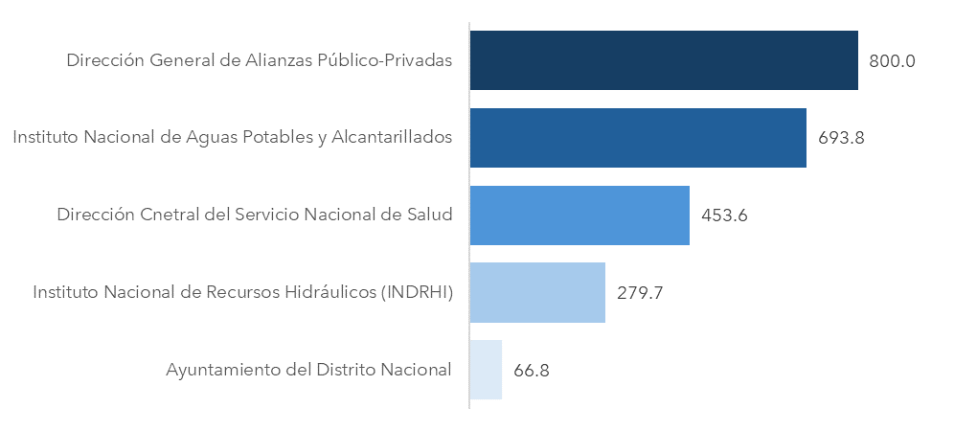

Notas:
1.Fecha de imputación al 31/03/2024 // Fecha de registro al 07/04/2024.
Fuente: Sistema de Información de la Gestión Financiera (SIGEF).

Mapa 1
 | MINISTERIO DE HACIENDA
 | DIRECCIÓN GENERAL DE PRESUPUESTO
 | DIRECCIÓN DE ESTUDIOS ECONÓMICOS Y SEGUIMIENTO FINANCIERO

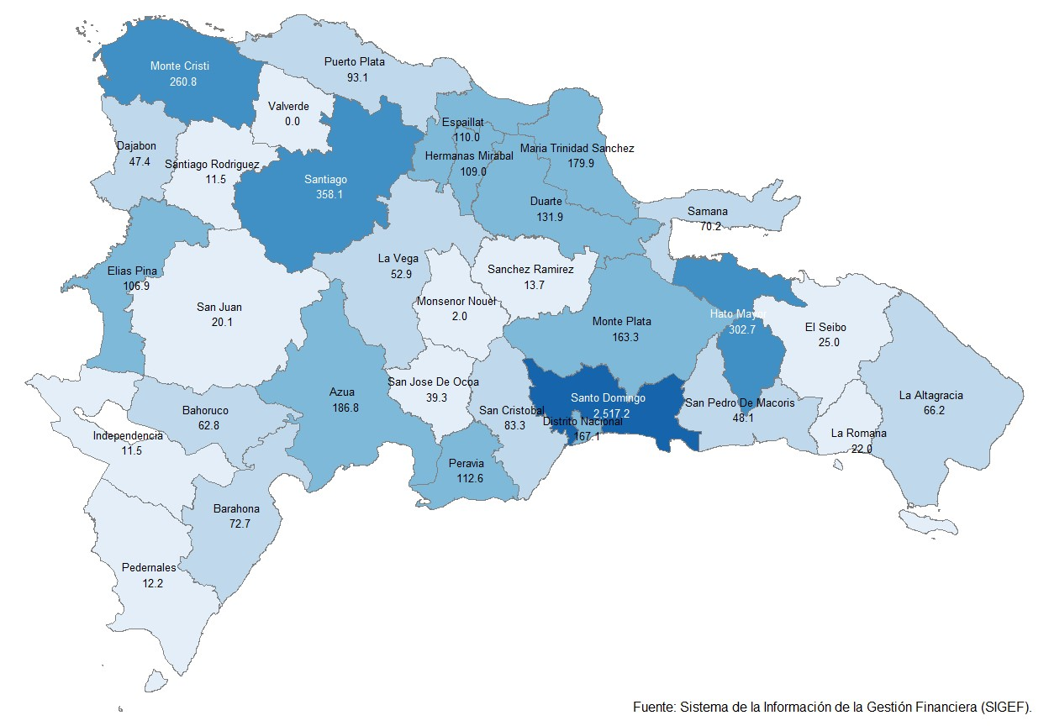
 | Mapa 1. Inversión Pública por Provincia
 | (Marzo 2024)
 | Valores en millones de RD$

Notas: *Cifras preliminares.
1. Fecha de imputación al 31/03/2024 // Fecha de registro al 07/04/ 2024.
Fuente: Sistema de Información de la Gestión Financiera (SIGEF).

Ilustración 2
 | MINISTERIO DE HACIENDA
 | DIRECCIÓN GENERAL DE PRESUPUESTO
 | DIRECCIÓN DE ESTUDIOS ECONÓMICOS Y SEGUIMIENTO FINANCIERO

Ilustración 2. Top 3 de Instituciones con Mayor Ejecución de Gastos
Marzo 2023
Valores en millones de RD$

Impuesto sobre la renta proveniente de salarios
5,693.4

 | Nota: *Cifras Preliminares.
 | 1.Fecha de imputación al 31/03/2024 // Fecha de registro al 07/04/2024.
 | Fuente: Sistema de Información de la Gestión Financiera (SIGEF).

Ilustración 3
MINISTERIO DE HACIENDA
DIRECCIÓN GENERAL DE PRESUPUESTO
DIRECCIÓN DE ESTUDIOS ECONÓMICOS Y SEGUIMIENTO FINANCIERO

 |  | Ilustración 3. Composición del Gasto del Gobierno Central por Finalidad
 |  | (Marzo 2024)
 |  | Valores en millones de RD$
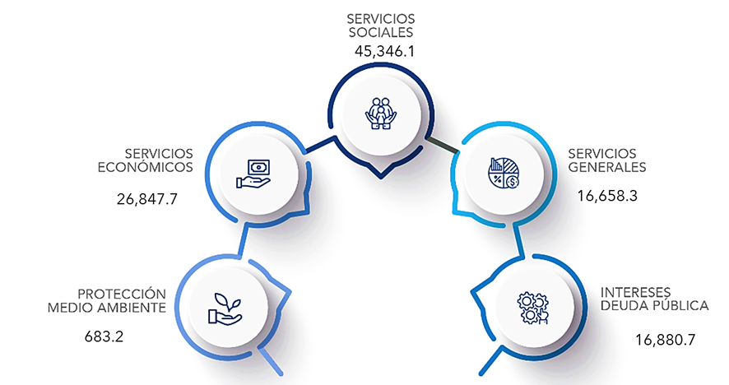

 | Notas:
 | 1. Fecha de imputación al 31/03/2024 // Fecha de registro al 07/04/2024.
 | Fuentes: Elaboración propia con datos del SIGEF.

